Karte
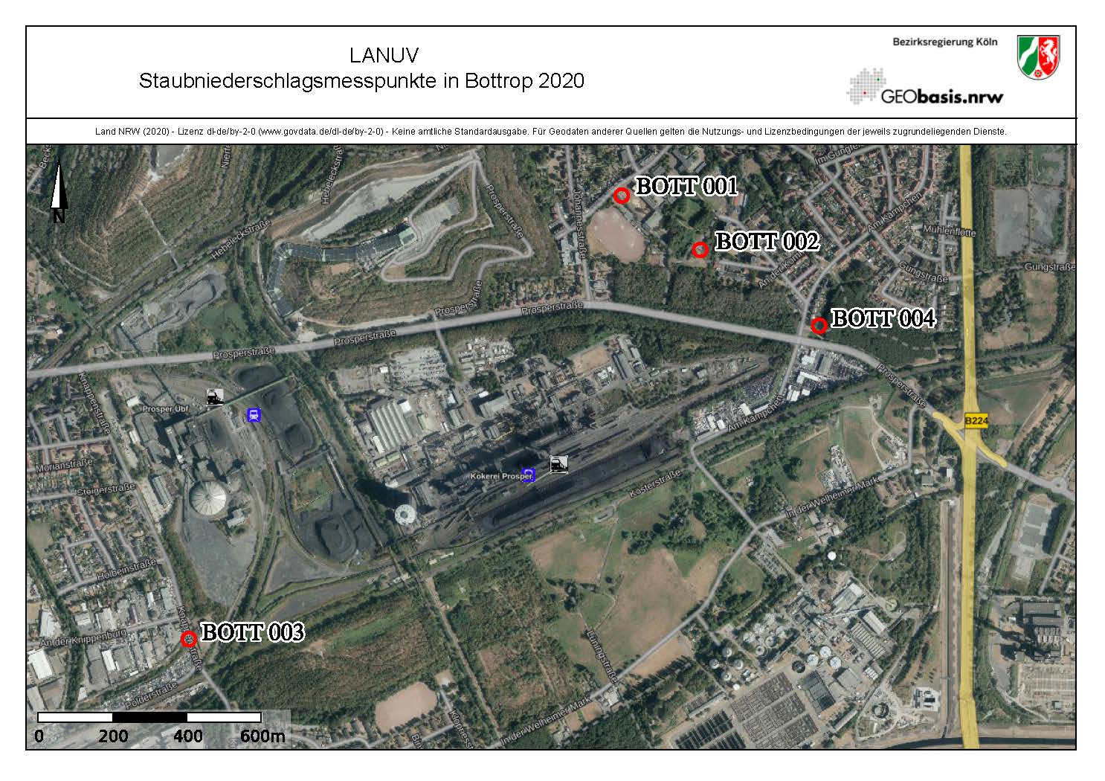

Diagramm Staubniederschlag
Staubniederschlag in Bottrop Monatswerte 2021
 | BOTT 001 | BOTT 002 | BOTT 003 | BOTT 004
Jan | 0.147 | 0.100 | 0.058 | 0.053
Feb | 0.081 | 0.080 | 0.085 | 0.082
Mrz | 0.081 | 0.000 | 0.118 | 0.090
Apr | 0.071 | 0.000 | 0.105 | 0.117
Mai | 0.162 | 0.217 | 0.153 | 0.178
Jun | 0.106 | 0.282 | 0.227 | 0.116
Jul | 0.194 | 0.253 | 0.181 | 0.149
Aug | 0.098 | 0.154 | 0.104 | 0.203
Sep | 0.047 | 0.060 | 0.137 | 0.053
Okt | 0.125 | 0.118 | 0.112 | 0.232
Nov | 0.134 | 0.315 | 0.082 | 0.073
Dez | 0.067 | 0.100 | 0.092 | 0.076

